2022年1月
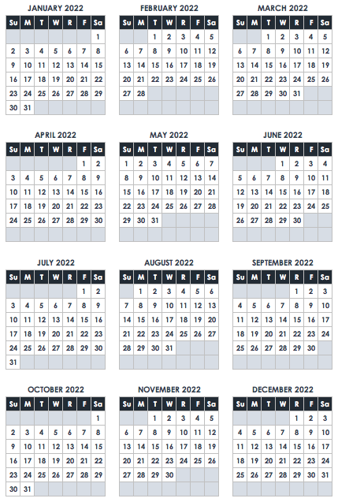
January 2022
太陽 | 月 | 火 | 結婚する | 木 | 金 | 土
 |  |  |  |  |  | 1
 |  |  |  |  |  | 元旦

 | マーティン・ルーサー・キング・ジュニア・デー

30 | 31 | N O T E S

